【様式1】申請書
記載例を参照の上、書類作成願います
別記様式第１号（第４条関係）

新潟市障がい者多数雇用事業者登録申請書

 |  |  |  |  |  |  |  |  | 年 |  | 月 |  | 日

(宛先）新 潟 市 長

 |  |  |  | 事業所の名称

 |  |  |  | 代 表 者 名

新潟市障がい者多数雇用事業者からの物品等の調達に関する要綱第４条第１項に基づき，
次のとおり申請します。

会社概要 |  | 事業所の名称

 |  | 代表者名

 |  | 所在地 |  | 〒 | ―

 |  | 電話番号及びＦＡＸ番号 |  | 電話番号 |  | ― |  |  |  | ―
 |  |  |  | ＦＡＸ番号 |  | ― |  |  |  | ―
 |  | 業種

 |  | 資本額・出資総額 |  |  |  |  |  |  |  |  |  | 千円

 |  | 競争入札参加資格者番号

登録を希望する 物品又は役務 |  | 物品又は役務の名称 ［注］ |  | 1 |  |  |  | 2

 |  |  |  | 3

担当者 |  | 部署・氏名 |  | 部署
 |  |  |  | 氏名
 |  |  |  | 電話番号 |  | ― |  |  |  | ―

【備考】
注 | 登録ができる物品または役務の数は，別表（第３条関係）のとおり，障がい者雇用率等によって決まるため，該当する品目数を記載願います。
 | 別表
 | 障がい者実雇用率 |  | 常時雇用する障がい者の実人数のうち重度身体障がい者，重度知的障がい者及び精神障がい者の実人数の占める割合 |  |  |  | 登録できる品目数 （物品・役務）
 | 法定雇用率の ２倍以上４倍未満 |  |  |  |  |  | いずれか１品目まで

 | 法定雇用率の ４倍以上８倍未満 |  | 1/2未満 |  |  |  | いずれか１品目まで
 |  |  | 1/2以上 |  |  |  | 合わせて２品目まで
 | 法定雇用率の ８倍以上 |  | 1/2未満 |  |  |  | 合わせて２品目まで
 |  |  | 1/2以上 |  |  |  | 合わせて３品目まで

【様式1裏面】計算書
記載例を参照の上、書類作成願います
別記様式第１号 裏面（第４条関係）

障がい者実雇用率計算書

1 障がい者の雇用実績
 | ① | 法定雇用率（ |  |  |  |  | 年６月１日現在） |  |  | ％
 | 市内事業所における常用雇用労働者数
 |  |  | ② | 労働者の実人数（短時間以外／実人数） |  |  |  |  |  | 人
 |  |  | ③ | 労働者の実人数（短時間／実人数） |  |  |  |  |  | 人
 |  |  | ④ | 労働者数（換算後） 【②＋(③×0.5)】 |  |  |  |  | 0.0 | 人
 | 市内事業所における雇用障がい者数
 |  |  | ⑤ | 身体障がい者数（換算後） 【(⑥×2)＋⑦＋⑧＋(⑨＋⑩)×0.5】 |  |  |  |  | 0.0 | 人
 |  |  |  |  | 短時間以外 |  | ⑥ | 重度／実人数 |  | 人
 |  |  |  |  |  |  | ⑦ | 重度以外／実人数 |  | 人
 |  |  |  |  | 短時間 |  | ⑧ | 重度／実人数 |  | 人
 |  |  |  |  |  |  | ⑨ | 重度以外／実人数 |  | 人
 |  |  |  |  | 特定短時間 |  | ⑩ | 重度／実人数 |  | 人
 |  |  | ⑪ | 知的障がい者数（換算後） 【(⑫×2)＋⑬＋⑭＋(⑮＋⑯)×0.5】 |  |  |  |  | 0.0 | 人
 |  |  |  |  | 短時間以外 |  | ⑫ | 重度／実人数 |  | 人
 |  |  |  |  |  |  | ⑬ | 重度以外／実人数 |  | 人
 |  |  |  |  | 短時間 |  | ⑭ | 重度／実人数 |  | 人
 |  |  |  |  |  |  | ⑮ | 重度以外／実人数 |  | 人
 |  |  |  |  | 特定短時間 |  | ⑯ | 重度／実人数 |  | 人
 |  |  | ⑰ | 精神障がい者数（換算後） 【⑱＋⑲＋(⑳×0.5)】 |  |  |  |  | 0.0 | 人
 |  |  |  |  | ⑱ | 常用雇用労働者の実人数 |  |  |  | 人
 |  |  |  |  | ⑲ | 短時間労働者の実人数 |  |  |  | 人
 |  |  |  |  | ⑳ | 特定短時間労働者の実人数 |  |  |  | 人
 | ㉑ | 雇用障がい者数（換算後） 【⑤＋⑪＋⑰】 |  |  |  |  |  |  | 0.0 | 人
 |  |  | ㉒ | 要件適否（2.0人以上で適） |  |  |  |  | 否
 | ㉓ | 障がい者実雇用率 【㉑÷④×100】 |  |  |  |  |  |  | #DIV/0! | ％
 |  |  | ㉔ | 要件適否（①法定雇用率の２倍以上で適） |  |  |  |  | #DIV/0!
 |  |  | ㉕ | 法定雇用率の何倍か |  |  |  |  | #DIV/0!

２ 随意契約による調達の対象として登録できる品目数
 | ㉖ | 常時雇用する障がい者数（実人数） |  |  |  |  |  |  | 0 | 人
 |  | 【⑥＋⑦＋⑧＋⑨＋⑩＋⑫＋⑬＋⑭＋⑮＋⑯＋⑱＋⑲＋⑳】
 | ㉗ | ㉖のうち重度身体障がい者，重度知的障がい者及び精神障がい者数（実人数） |  |  |  |  |  |  | 0 | 人
 |  | 【⑥＋⑧＋⑩＋⑫＋⑭＋⑯＋⑱＋⑲＋⑳】
 | ㉘ | 割合 【㉗÷㉖×100】 |  |  |  |  |  |  | #DIV/0! | ％
 |  | 割合区分 |  |  |  |  |  |  | #DIV/0!
 | ㉙ | 品目数 【㉕及び㉘により判定】 |  |  |  |  |  |  | #DIV/0!

従業員名簿
記載例を参照の上、書類作成願います
 | 【従業員名簿（障がい者のみ）】
 | 区 分 | 氏 名 | 雇用開始日 | 退職日 | 勤務時間 | 障がい
 |  |  |  |  |  | 種別 | 等級 | 区分
1
2
3
4
5
6
7
8
9
10
11
12
13
14
15
16
17
18
19
20
21
22
23
24
25
26

業種分類表
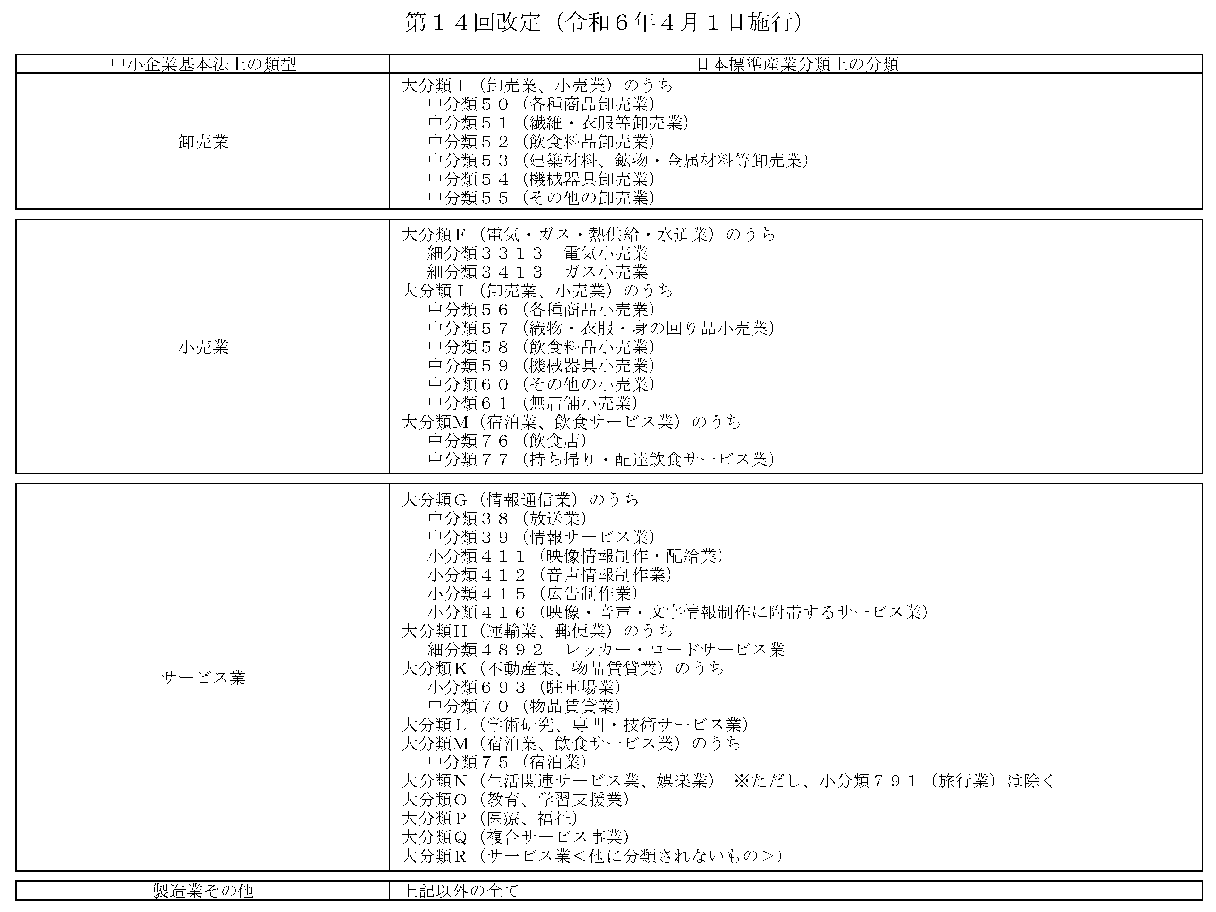
■登録申請書（別記様式第１号）の「業種」欄について

 | 1 | 下記URLの総務省が所管する日本標準産業分類をご覧いただき、分類項目名・説明・内容例示からどの分類にあてはまるのかご確認ください。
 |  | https://www.soumu.go.jp/toukei_toukatsu/index/seido/sangyo/R05koumokusetsumei.html

 | 2 | 下表からどの業種（赤枠四角囲み内）に該当するかご確認の上、該当する業種を申請書で選択してください。 各分類の詳細は、中小企業庁ホームページよりご確認ください。
 |  | https://www.chusho.meti.go.jp/faq/faq/faq01_teigi.html

